Monty
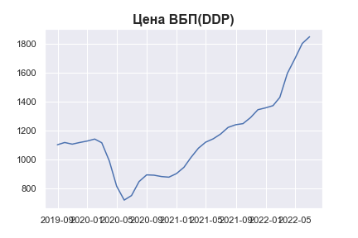
Date | MWP_PRICE_EUR_EU_MA
2019-06-30
2019-07-31
2019-08-31 | 1102.1148958
2019-09-30 | 1117.8003615
2019-10-31 | 1106.390992
2019-11-30 | 1117.7016234
2019-12-31 | 1127.8219856
2020-01-31 | 1141.7011397
2020-02-29 | 1116.2490609
2020-03-31 | 989.83223153
2020-04-30 | 815.02532791
2020-05-31 | 718.30347101
2020-06-30 | 749.70423199
2020-07-31 | 846.82861969
2020-08-31 | 893.22572028
2020-09-30 | 891.08469586
2020-10-31 | 881.57237173
2020-11-30 | 877.31838556
2020-12-31 | 901.83997746
2021-01-31 | 945.89153239
2021-02-28 | 1012.4335777
2021-03-31 | 1077.8906609
2021-04-30 | 1120.1750377
2021-05-31 | 1143.4806247
2021-06-30 | 1176.2668424
2021-07-31 | 1222.6291953
2021-08-31 | 1241.1289723
2021-09-30 | 1248.7054781
2021-10-31 | 1290.7703726
2021-11-30 | 1345.206616
2021-12-31 | 1357.9597076
2022-01-31 | 1373.5595759
2022-02-28 | 1430.8553496
2022-03-31 | 1597.9080359
2022-04-30 | 1696.822377
2022-05-31 | 1804.986493
2022-06-30 | 1851.6667316

Triangle
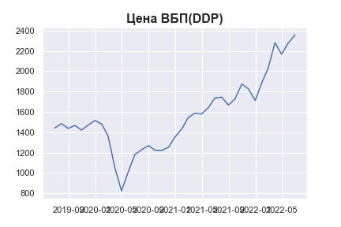
Date | MWP_PRICE_USD_CN
2019-06-30 | 1442.3357413
2019-07-31 | 1484.816336
2019-08-31 | 1438.243028
2019-09-30 | 1467.202565
2019-10-31 | 1421.6659071
2019-11-30 | 1470.4551905
2019-12-31 | 1515.945659
2020-01-31 | 1479.9799676
2020-02-29 | 1361.3588501
2020-03-31 | 1049.4502146
2020-04-30 | 823.89261823
2020-05-31 | 1012.2131691
2020-06-30 | 1181.3463224
2020-07-31 | 1228.0403023
2020-08-31 | 1268.501185
2020-09-30 | 1223.5168128
2020-10-31 | 1221.3268492
2020-11-30 | 1252.0773811
2020-12-31 | 1355.8947789
2021-01-31 | 1436.2403748
2021-02-28 | 1543.3466324
2021-03-31 | 1588.2648107
2021-04-30 | 1579.6883881
2021-05-31 | 1641.540697
2021-06-30 | 1736.486934
2021-07-31 | 1744.2657857
2021-08-31 | 1667.3757466
2021-09-30 | 1728.3714295
2021-10-31 | 1874.6550516
2021-11-30 | 1826.251939
2021-12-31 | 1712.034353
2022-01-31 | 1891.5865696
2022-02-28 | 2029.164732
2022-03-31 | 2280.1281834
2022-04-30 | 2167.4523348
2022-05-31 | 2278.0705134
2022-06-30 | 2355.7379459

Stone
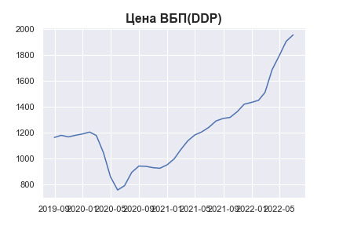
Date | MWP_PRICE_EUR_EU_MA
2019-06-30
2019-07-31
2019-08-31 | 1163.3435011
2019-09-30 | 1179.9003816
2019-10-31 | 1167.8571583
2019-11-30 | 1179.7961581
2019-12-31 | 1190.4787625
2020-01-31 | 1205.1289808
2020-02-29 | 1178.2628976
2020-03-31 | 1044.8229111
2020-04-30 | 860.30451279
2020-05-31 | 758.2092194
2020-06-30 | 791.3544671
2020-07-31 | 893.87465411
2020-08-31 | 942.8493714
2020-09-30 | 940.58940118
2020-10-31 | 930.54861461
2020-11-30 | 926.05829587
2020-12-31 | 951.94219843
2021-01-31 | 998.44106196
2021-02-28 | 1068.6798876
2021-03-31 | 1137.7734754
2021-04-30 | 1182.4069843
2021-05-31 | 1207.007326
2021-06-30 | 1241.6150003
2021-07-31 | 1290.5530395
2021-08-31 | 1310.0805818
2021-09-30 | 1318.0780047
2021-10-31 | 1362.4798378
2021-11-30 | 1419.9403169
2021-12-31 | 1433.4019136
2022-01-31 | 1449.8684412
2022-02-28 | 1510.3473135
2022-03-31 | 1686.6807046
2022-04-30 | 1791.0902869
2022-05-31 | 1905.2635204
2022-06-30 | 1954.5371055

Poly
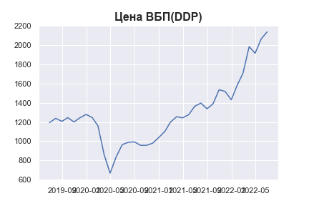
Date | MWP_PRICE_EUR_EU
2019-06-30 | 1193.2371631
2019-07-31 | 1237.6259846
2019-08-31 | 1206.1160085
2019-09-30 | 1244.9991999
2019-10-31 | 1199.9750653
2019-11-30 | 1243.4410921
2019-12-31 | 1278.396395
2020-01-31 | 1245.7762738
2020-02-29 | 1159.449232
2020-03-31 | 861.22085822
2020-04-30 | 668.91349185
2020-05-31 | 840.26710426
2020-06-30 | 964.84336946
2020-07-31 | 989.42397125
2020-08-31 | 993.37753621
2020-09-30 | 957.77798887
2020-10-31 | 958.03330164
2020-11-30 | 979.33938184
2020-12-31 | 1038.6992421
2021-01-31 | 1103.4034329
2021-02-28 | 1198.9281313
2021-03-31 | 1254.7076169
2021-04-30 | 1242.9418764
2021-05-31 | 1275.8365682
2021-06-30 | 1362.9021355
2021-07-31 | 1395.9376409
2021-08-31 | 1336.8858321
2021-09-30 | 1387.9046047
2021-10-31 | 1534.7517928
2021-11-30 | 1516.5254354
2021-12-31 | 1429.9898068
2022-01-31 | 1586.2313582
2022-02-28 | 1705.6014887
2022-03-31 | 1981.2636717
2022-04-30 | 1912.6486838
2022-05-31 | 2062.5430714
2022-06-30 | 2135.3084589

